Профнастил несучий
ТОВ "Алмет"
79017, м. Львів, вул. Водогінна 2, офіс 223
Тел. +38 067 627 85 10
e-mail: profnastul@gmail.com
www.almet.com.ua

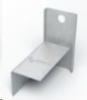
Найменування | Товщина | Покриття RAL | Покриття Zn | Профілі ЛСТК |  |  | Фасадні кронштейни
 |  | Ціни в грн з ПДВ за м.кв |  | Товщина | Марка сталі |  | Найменування | Товщина | Розміри | Ціни в грн з ПДВ за шт
Н-92 | 0.65 | 239.59 | 194.53 |  | DX51D | S350GD | КФ-3 | 1.40 | 100 х 50 х 87 х 95 | 8.82
 | 0.70 | 258.25 | 210.21 |  | Ціни в грн з ПДВ за т
 | 0.75 | 276.91 | 232.16 | 1.00 | 33220
 | 0.80 | 295.57 | 247.83 | 1.50 | 33220 | 35780
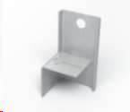
 | 0.88 | 325.43 | 272.92 | 2.00 | 33220 | 35780 | КФ-4 | 1.40 | 50 х 50 х 50 х 95 | 6.3
 | 0.90 | 332.90 | 279.19 | 2.50 |  | 38330
 | 1.00 | 370.22 | 310.54 | 3.00 |  | 38330
Н-135 | 0.70 | 304.75 | 273.27
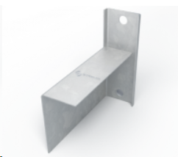
 | 0.75 | 336.43 | 301.71 |  |  |  | КФ-5 | 1.40 | 150 х 50 х 87 х 138 | 16.8
 | 0.80 | 359.05 | 322.02
 | 0.88 | 395.26 | 354.52
 | 0.90 | 449.57 | 403.28
 | 1.00 | 562.71 | 504.85
Н-153 | 0.70 | 346.65
 | 0.75 | 353.64
 | 0.80 | 379.62
 | 0.88 | 418.91
 | 1.00 | 480.18
 | 1.25 | 597.73
 | 1.50 | 723.94
Н-160 | 0.75 | 394.60
 | 0.80 | 423.57
 | 0.88 | 466.86
 | 1.00 | 534.46
 | 1.25 | 665.33
 | 1.50 | 806.86

Proaqua
 | ТОВ "Алмет"
 | 79017, м. Львів, вул. Водогінна 2, офіс 223
 | Тел. +38 067 627 85 10
 | e-mail: profnastul@gmail.com
 | www.almet.com.ua

ГАРАНТІЯ* 20 років

ЗНИЖКА |  | 0%

Найменування товару | Од. виміру | Ціна роздрібна, грн | Ціна зі знижкою , грн | Ціна роздрібна, грн | Ціна зі знижкою, грн

 |  | СИСТЕМА 125/90 | СИСТЕМА 125/90 | СИСТЕМА 150/110 | СИСТЕМА 150/110
Ринва, 3 м п | шт. | 295.80 | 295.80 | 408.00 | 408.00
Труба , 3 м п | шт. | 343.40 | 343.40 | 452.20 | 452.20
Заглушка ринви з ущільнювачем | шт. | 62.90 | 62.90 | 85.00 | 85.00
Кронштейн ринви | шт. | 56.10 | 56.10 | 68.00 | 68.00
Стропильний кронштейн ринви 210мм | шт. | 102.00 | 102.00 | 112.20 | 112.20
З"єднювач ринви | шт. | 136.00 | 136.00 | 159.80 | 159.80
Лійка | шт. | 163.20 | 163.20 | 278.80 | 278.80
Кут внутрішній 135° | шт. | 442.00 | 442.00 | 510.00 | 510.00
Кут зовнішній 135° | шт. | 442.00 | 442.00 | 510.00 | 510.00
Кут внутрішній 90° | шт. | 170.00 | 170.00 | 204.00 | 204.00
Кут зовнішній 90° | шт. | 170.00 | 170.00 | 204.00 | 204.00
Хомут труби | шт. | 54.40 | 54.40 | 68.00 | 68.00
Коліно з двома раструбами 87,5° | шт. | 156.40 | 156.40 | 175.10 | 175.10
Коліно з двома раструбами 67,5° | шт. | 113.90 | 113.90 | 141.10 | 141.10
Коліно зливне 67,5° | шт. | 113.90 | 113.90 | 141.10 | 141.10
Трійник 67,5° | шт. | 462.40 | 462.40 | 523.60 | 523.60
Фіксатор хомута для сендвіч-панелей | шт. | 102.00 | 102.00 | 102.00 | 102.00
Водоприймач (сірий, графіт, коричневий, чорний) | шт. | 476.00 | 476.00 | 476.00 | 476.00
Муфта водостічної труби | шт. | 95.20 | 95.20 | 119.00 | 119.00
Гвинт для хомута з дюбелем 8х100 | шт. | 43.18 | 43.18 | 43.18 | 43.18
Гвинт для хомута з дюбелем 8х160 | шт. | 45.90 | 45.90 | 45.90 | 45.90
Гвинт для хомута з дюбелем 8х220 | шт. | 51.00 | 51.00 | 51.00 | 51.00
Гвинт для хомута з дюбелем 8х260 | шт. | 64.60 | 64.60 | 64.60 | 64.60

Доступні всі кольори у Львові в 2 системах - 125/90 і 150/110.

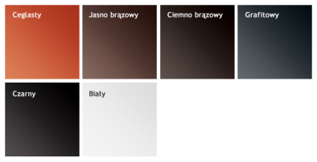

 |  |  | * . Гарантійний період починається з дня придбання Виробу в офіційного Партнера
 |  |  | і термін гарантії 20 років поширюється на механічну міцність та 10 років на вигорання
 |  |  | (допускається рівномірна та незначна зміна відтінку кольору елементів виробу
 |  |  | внаслідок природного впливу атмосферних факторів та впливу ультафіолетового випромінювання).

Flamingo

 |  |  |  | ТОВ "Алмет"
 |  |  |  | 79017, м. Львів, вул. Водогінна 2, офіс 223
 |  |  |  | Тел. +38 067 627 85 10
 |  |  |  | e-mail: profnastul@gmail.com
 |  |  |  | www.almet.com.ua
 | ЗНИЖКА |  |  |  | 10%

Найменування | СИСТЕМА 125/87 |  | СИСТЕМА 135/90//100 |  | СИСТЕМА 150/100
 | Ціна роздрібна , грн | Ціна зі знижкою , грн | Ціна роздрібна , грн | Ціна зі знижкою , грн | Ціна роздрібна , грн | Ціна зі знижкою , грн
Ринва 4 м | 657.90 | 592.11 | 833.00 | 749.70 | 884.00 | 795.60
Труба 1м | 234.60 | 211.14 |  |  | 292.40 | 263.16
Труба 3м | 656.20 | 590.58 |  |  | 863.60 | 777.24
З'єднання ринви | 119.00 | 107.10 |  |  | 131.24 | 118.12
З'єднання ринви з пряжкою | 142.80 | 128.52 | 147.90 | 133.11 | 149.60 | 134.64
Заглушка ринви універсальна | 96.90 | 87.21 | 98.60 | 88.74 | 117.30 | 105.57
Кронштейн ринви | 81.60 | 73.44 | 91.80 | 82.62 | 108.80 | 97.92
Стропильний тримач ринви 160 мм | 113.90 | 102.51 | 119.00 | 107.10 | 124.44 | 112.00
Стропильний тримач ринви 210 мм | 119.00 | 107.10 | 125.80 | 113.22 | 129.54 | 116.59
Лійка | 221.00 | 198.90 | - | - | 319.60 | 287.64
Лійка 135/90 | - | - | 289.00 | 260.10 | - | -
Лійка 135/100 | - | - | 357.00 | 321.30 | - | -
Лійка 125/100 | 243.10 | 218.79 | - | - | - | -
Внутрішній / зовнішній кут 90° | 578.00 | 520.20 | 646.00 | 581.40 | 680.00 | 612.00
Внутрішній / зовнішній кут 135° | 1,292.00 | 1,162.80 | 1,394.00 | 1,254.60 | 1,496.00 | 1,346.40
Коліно труби 60° | 221.00 | 198.90 |  |  | 301.24 | 271.12
Муфта труби (під замовлення) | 181.90 | 163.71 |  |  | 187.00 | 168.30
Хомут труби | 85.00 | 76.50 |  |  | 98.60 | 88.74
Трійник 60° | 1,184.90 | 1,066.41 |  |  | 1,526.26 | 1,373.63
Зливне коліно | 248.20 | 223.38 |  |  | 318.24 | 286.42
Дюбель для хомута 12х100 | 45.90 | 41.31 |  |  | 45.90 | 41.31
Дюбель для хомута 12х160 | 51.00 | 45.90 |  |  | 51.00 | 45.90
Дюбель для хомута 12х260 | 64.60 | 58.14 |  |  | 64.60 | 58.14
Герметик 310 мл* | 243.10 | 243.10 |  |  | 243.10 | 243.10
Інструмент для кріплення заглушки* | 340.00 | 340.00 |  |  | 340.00 | 340.00

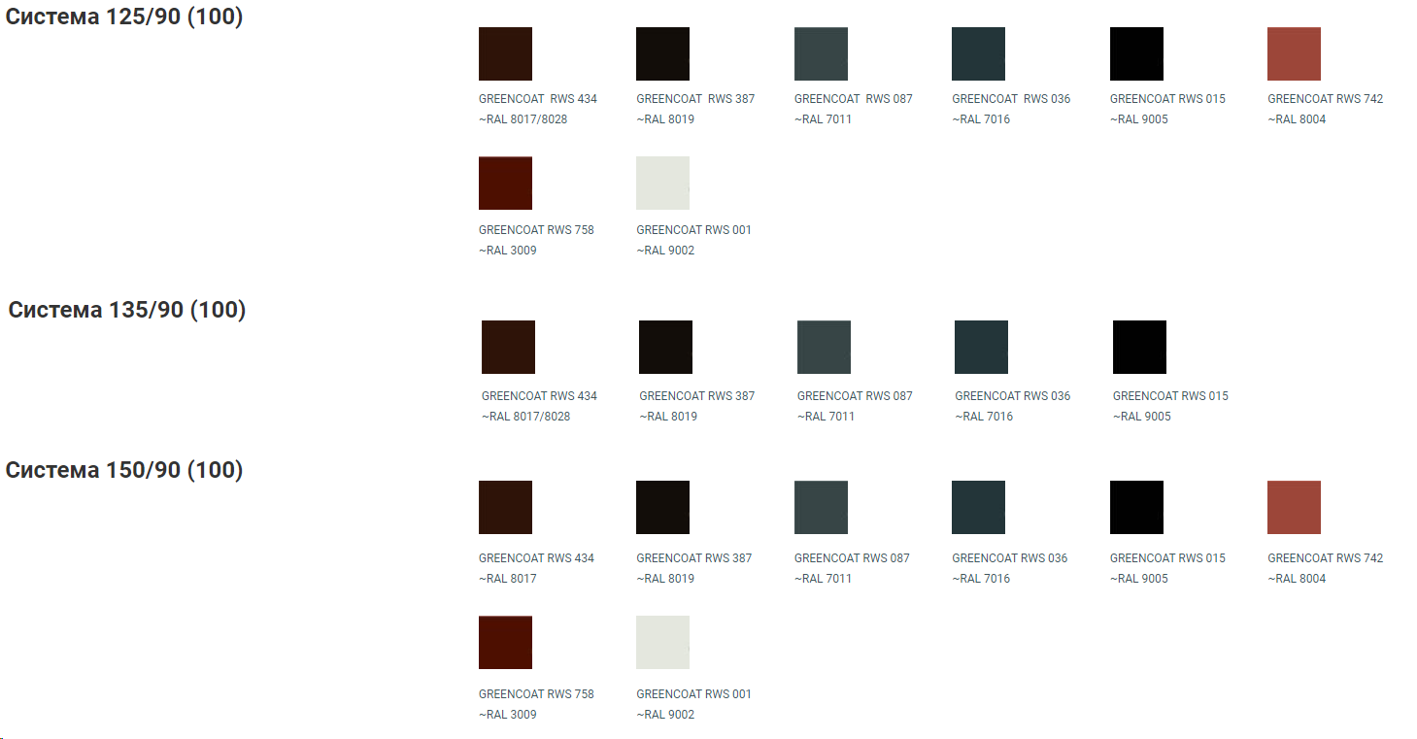
Система 135/90//100 - під замовлення. Термін - від 14 робочих днів
 |  |  |  |  |  |  | В наявності | Під замовлення
 |  |  |  |  |  | Система 125/90 | 387
 |  |  |  |  |  |  | 434
 |  |  |  |  |  |  | 087
 |  |  |  |  |  |  | 742
 |  |  |  |  |  |  | 758
 |  |  |  |  |  |  | 015
 |  |  |  |  |  |  | 036
 |  |  |  |  |  |  | 001
 |  |  |  |  |  | Система 135/90//100 |  | 387
 |  |  |  |  |  |  |  | 434
 |  |  |  |  |  |  |  | 087
 |  |  |  |  |  |  |  | 015
 |  |  |  |  |  |  |  | 036
 |  |  |  |  |  | Система 150/100 | 387
 |  |  |  |  |  |  | 434
 |  |  |  |  |  |  | 036
 |  |  |  |  |  |  | 015
 |  |  |  |  |  |  |  | 742
 |  |  |  |  |  |  |  | 758
 |  |  |  |  |  |  |  | 001
 |  |  |  |  |  |  |  | 087

Flamingo Magnelis


 |  |  |  | ТОВ "Алмет"
 |  |  |  | 79017, м. Львів, вул. Водогінна 2, офіс 223
 |  |  |  | Тел. +38 067 627 85 10
 |  |  |  | e-mail: profnastul@gmail.com
 |  |  |  | www.almet.com.ua
 | ЗНИЖКА |  | 0%

Найменування | СИСТЕМА 125/90 |  | СИСТЕМА 135/90 |  | СИСТЕМА 150/100
 | Ціна роздрібна , грн | Ціна зі знижкою , грн | Ціна роздрібна , грн | Ціна зі знижкою , грн | Ціна роздрібна , грн | Ціна зі знижкою , грн
РИНВА Flamingo (4м.п.) Magnelis | 479.88 | 479.88 | 550.35 | 550.35 | 594.47 | 594.47
Водостічна труба Flamingo (1м.п.) Magnelis | 160.59 | 160.59 | 160.59 | 160.59 | 193.00 | 193.00
Водостічна труба Flamingo (3м.п.) Magnelis | 458.97 | 458.97 | 458.97 | 458.97 | 551.40 | 551.40
З"єднання ринви з пряжкою Flamingo Magnelis | 122.40 | 122.40 | 136.00 | 136.00 | 137.59 | 137.59
Лійка 125/90 Flamingo Magnelis | 158.10 | 158.10
Лійка 125/100 Flamingo Magnelis | 171.70 | 171.70
Лійка 135/90 Flamingo Magnelis |  |  | 185.30 | 185.30
Лійка 135/100 Flamingo Magnelis |  |  | 217.60 | 217.60
Лійка 150/90 Flamingo Magnelis |  |  |  |  | 164.90 | 164.90
Лійка 150/100 Flamingo Magnelis |  |  |  |  | 175.02 | 175.02
Заглушка ринви Flamingo Magnelis | 42.45 | 42.45 | 44.54 | 44.54 | 45.79 | 45.79
Кронштейн ринви Flamingo Magnelis | 69.70 | 69.70 | 78.62 | 78.62 | 83.30 | 83.30
Стропильний тримач 160мм з пряжкою Flamingo Magnelis | 69.70 | 69.70 | 73.60 | 73.60 | 78.62 | 78.62
Стропильний тримач 210мм з пряжкою Flamingo Magnelis | 74.80 | 74.80 | 78.62 | 78.62 | 83.64 | 83.64
Зовнішній кут 90° Flamingo Magnelis | 385.90 | 385.90 | 430.10 | 430.10 | 452.20 | 452.20
Внутрішній кут 90° Flamingo Magnelis | 385.90 | 385.90 | 430.10 | 430.10 | 452.20 | 452.20
Зовнішній кут 135° Flamingo Magnelis | 982.77 | 982.77 | 982.77 | 982.77 | 1,031.91 | 1,031.91
Внутрішній кут 135° Flamingo Magnelis | 982.77 | 982.77 | 982.77 | 982.77 | 1,031.91 | 1,031.91
Коліно 60° Flamingo Magnelis | 140.93 | 140.93 | 140.93 | 140.93 | 175.02 | 175.02
Муфта водостічної труби Flamingo Magnelis (під замовлення) | 121.70 | 121.70 | 121.70 | 121.70 | 131.11 | 131.11
Хомут водостічної труби Flamingo Magnelis | 74.80 | 74.80 | 74.80 | 74.80 | 85.31 | 85.31
Водозбірник Flamingo Magnelis | 1,031.91 | 1,031.91 | 1,031.91 | 1,031.91 | 1,081.05 | 1,081.05
Зливне коліно труби Flamingo Magnelis | 153.06 | 153.06 | 153.06 | 153.06 | 187.00 | 187.00
Дюбель для хомута 8*100 | 43.18 | 43.18 | 43.18 | 43.18 | 43.18 | 43.18
Дюбель для хомута 8*160 | 45.90 | 45.90 | 45.90 | 45.90 | 45.90 | 45.90
Дюбель для хомута 8*220 | 51.00 | 51.00 | 51.00 | 51.00 | 51.00 | 51.00
Дюбель для хомута 8*260 | 64.60 | 64.60 | 64.60 | 64.60 | 64.60 | 64.60
Інструмент для кріплення заглушки | 340.00 | 340.00 | 340.00 | 340.00 | 340.00 | 340.00
Трійник 60° Flamingo Magnelis | 982.77 | 982.77 | 982.77 | 982.77 | 1,031.91 | 1,031.91

